Sheet1
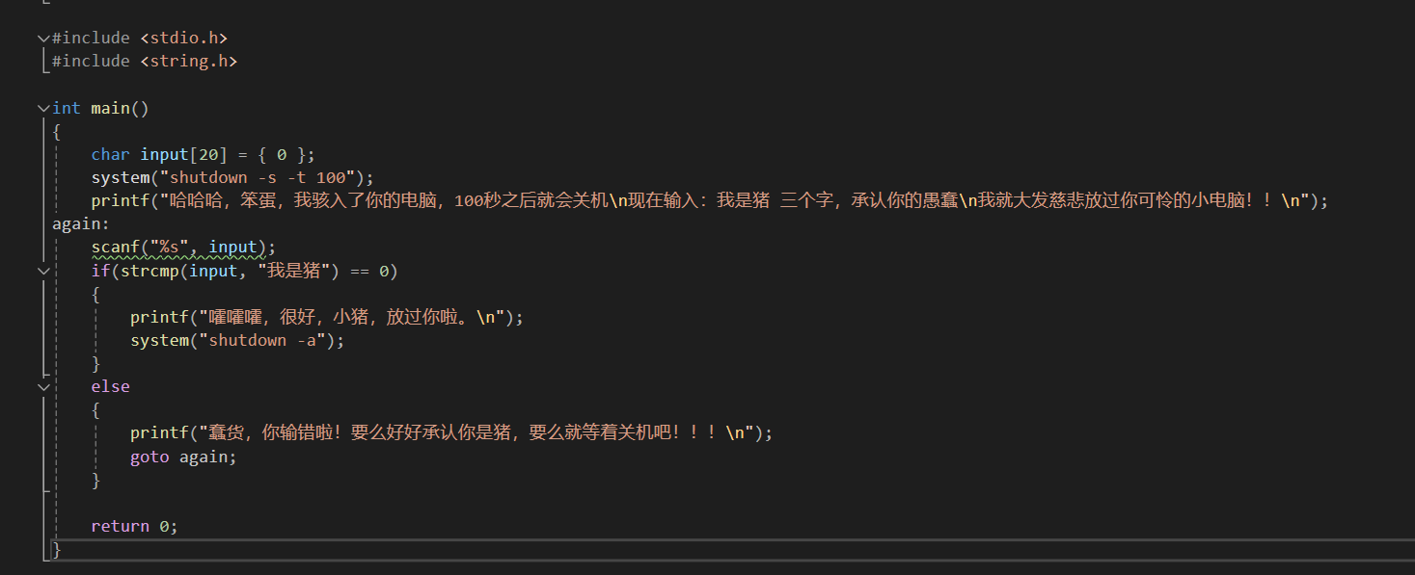

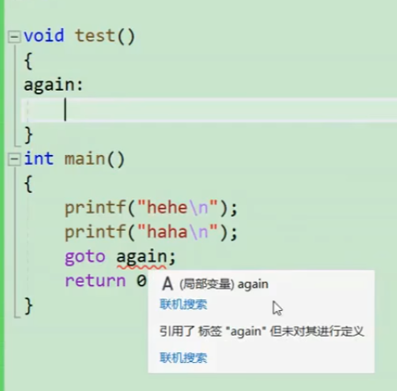

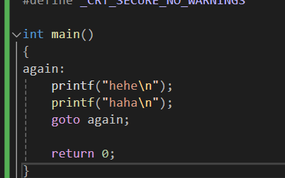

 | goto不能跨函数跳转



goto一次就跳出了，如果break就要像盗梦空间一样一层一层往回倒

